Titelblad
Herstel GAW-bestand RNB-G 2022-2026 sector inv. t.b.v. correctie

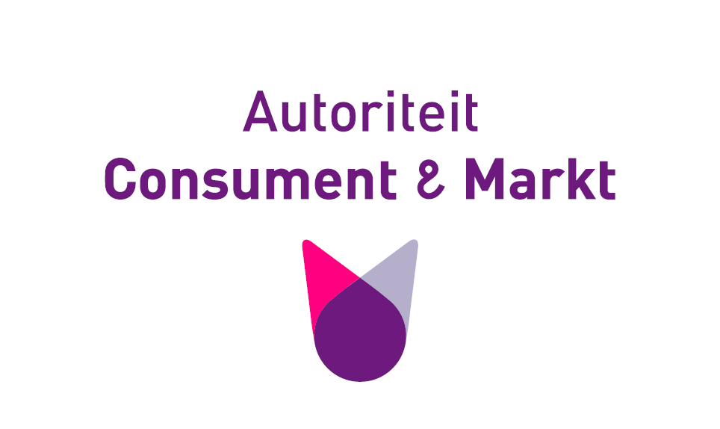

Over dit bestand

Zaaknummer | ACM/23/184726
Titel | Herstel GAW-bestand RNB-G 2022-2026 sector inv. t.b.v. correctie
Hoort bij besluit(en): | X-factorbesluiten RNB's gas reguleringsperiode 2022-2026
Kenmerk besluit(en) | n.v.t.
Samenhang met andere rekenbestanden | Herstel correctie kapitaalkosten regionale netbeheerders gas 2022-2026
Overig opmerkingen | n.v.t.

Over de status van dit bestand

Definitief? (j/n) | j
Is of wordt gepubliceerd? (j/n) | j
Juridisch integraal onderdeel van bovenstaande besluit(en) (j/n)? | j
Bevat bedrijfsvertrouwelijke gegevens? (j/n) | n
Overig opmerkingen | n.v.t.

